총괄
2026-01-21

상세현황
회사 | NO. | 구분 | 내용 | 분양가 | 보증금 | 월세 |  | 상세보기 | 활용방안
트리플에이치 | 1 | 상가 | 향남 에듀스퀘어 미분양 26세대 | 7,240,956,040
 |  |  | 향남 에듀스퀘어 분양계약 0세대 | 0
 |  |  | 향남 에듀스퀘어 임대 5세대 |  | 145,000,000 | 9,100,000
상세현황
상세현황
 | 2 | 토지 | 향남 단독, 상가주택부지 | 6,516,576,925
상세현황
 | 3 | 토지 | 보성리 2538 | 49,696,837,786 |  |  | 토지및 관련 부대비용 지급완료 합계액
상세현황
 | 4 | 상가 | 파주 리버팰리스 단지 내 상가(교회_1201~1203호) | 462,000,000
 | 5 | 상가 | 파주 리버팰리스 단지 내 상가(1204~1207호) | 314,036,361
상세현황
 | 6 | 토지 | 당동리 515-19외 2필지 | 526,382,800
상세현황
 | 7 | 아파트 | 향남 에일린의뜰 402동 1702호 | #REF! | 20,000,000 | 1,200,000
상세현황
 | 8 | 아파트 | 파주 리버팰리스 (114동 1405호_41평) | 286,150,000 |  |  | 무상임대중
 | 합계 |  |  | #REF! | 165,000,000 | 10,300,000
상세현황
한양글로벌디앤이 | 1 | 생숙 | 의정부역 한양수자인파크뷰 5개 호실 | 728,000,000 |  |  | 26/2/2 용도변경 접수, 숙박업 예비신고 취소
 | 2 | 도생 | 의정부역 한양수자인파크뷰 40개 호실 | 4,837,000,000 | 405,000,000 | 17,630,000
상세현황
 | 3 | 상가 | 의정부역 한양수자인파크뷰 B1호 | 1,500,000,000 | 50,000,000 | 5,500,000
 | 4 | 상가 | 의정부역 한양수자인파크뷰 B2호 | 300,000,000
상세현황
 | 5 | 토지 | 의정부동 240-142(45.37평) | 1,437,175,541
 | 합계 |  |  | 8,802,175,541 | 455,000,000 | 23,130,000
앤유 | 1 | 토지 | 낙하리301-7외4필지 | 5,039,203,000
 | 2 | 창고 | 낙하리 301-7 가동 | 74,646,000
상세현황
 | 3 | 창고 | 낙하리 301-7 나동-1 | 37,323,000
 | 4 | 창고 | 낙하리 301-7 나동-2 | 37,323,000 | 30,000,000 | 2,300,000
 | 5 | 창고 | 낙하리 301-7 다, 라동 | 149,292,000
 | 6 | 공장 | 낙하리 301-9 | 525,510,204
 | 합계 |  |  | 5,863,297,204 | 30,000,000 | 2,300,000
쓰리아이 | 1 | 태양광 | 태양광 매출
 | 합계
상세현황
선엔젤스 | 1 | 상가 | 고척동 지하상가 | 1,500,000,000
 | 합계 |  |  | 1,500,000,000 | - | -
전체합계 |  |  |  | #REF! | 650,000,000 | 35,730,000

고척동상가
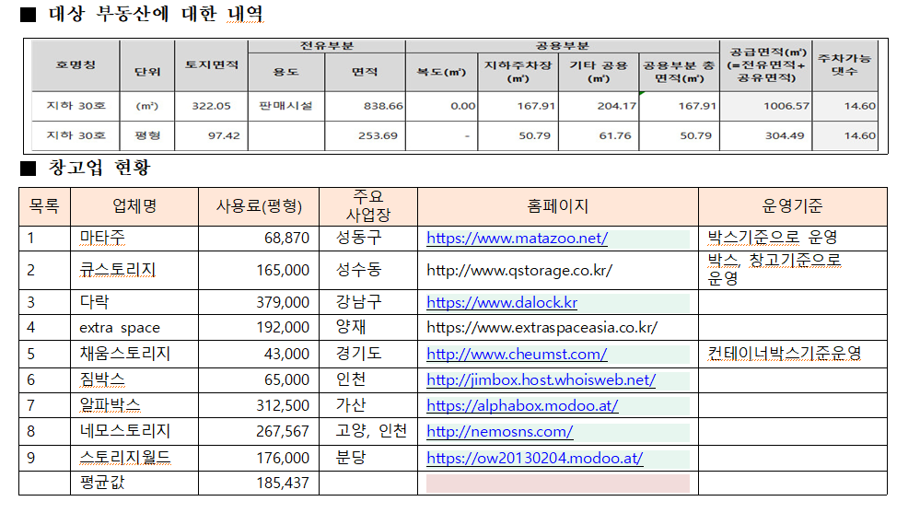
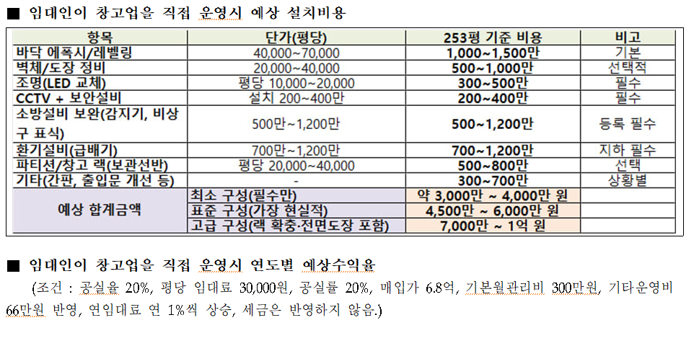
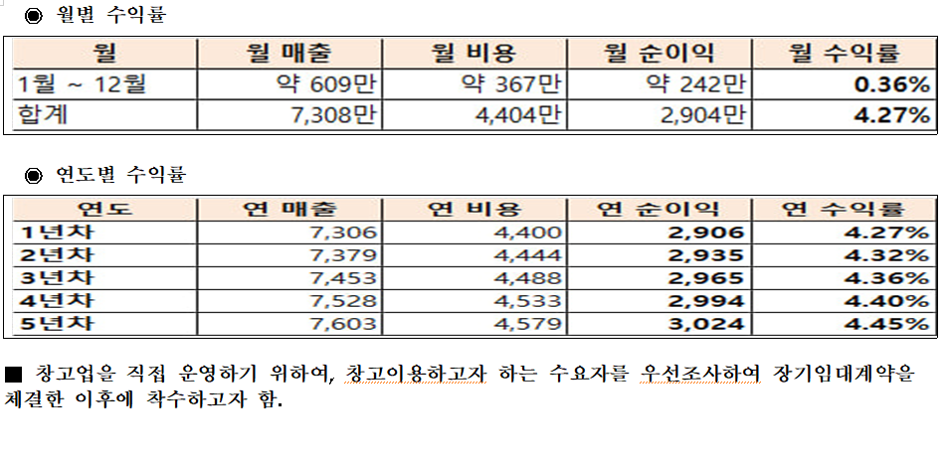
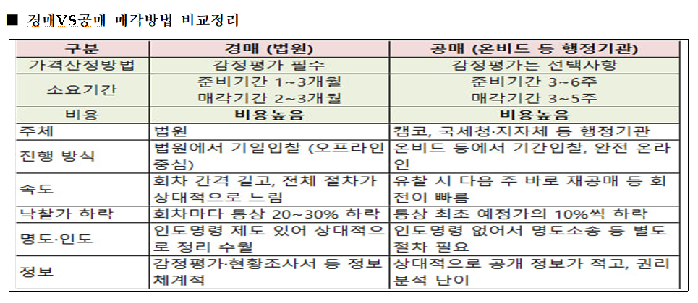
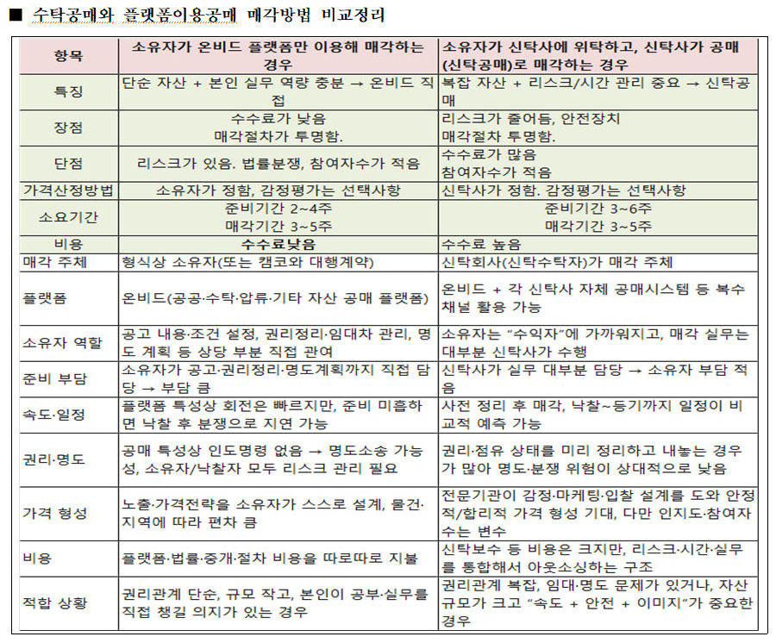
고척동 지하상가

상세현황
구분 | 순번 | 호수 | 면적(㎡) | 면적(평) | 기존 매입가 (분양가) | 현상태 | 보증금 | 월세 | 수익률
상가 | 1 | 지하30호 |  | 254평 | 1,500,000,000 | 트리플에이치 | 30,000,000 | 5,000,000 | 4% | (vat 제외)
 |  |  |  |  |  | 25.11.10 |  |  | 0%

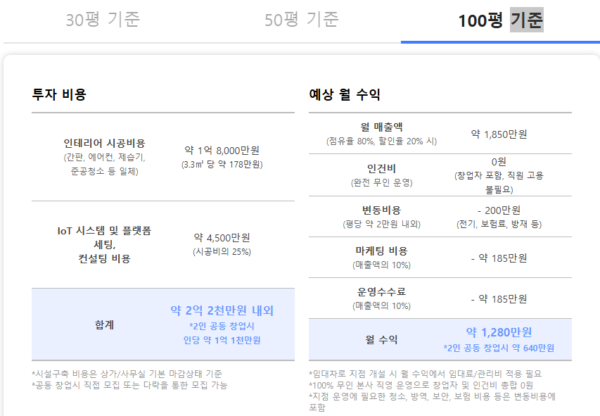
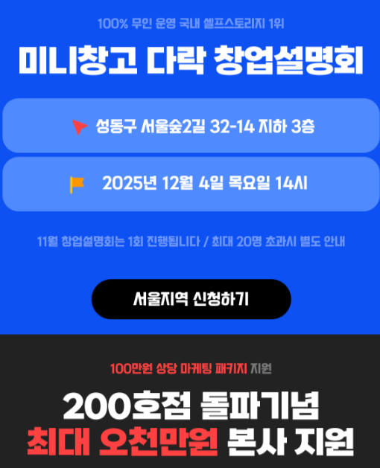

내부 입구 상가 폐업으로 인한 정리필요
주차장과 보유 사업지 부지 동선확보필요
기본 인테리어 비용, 외부 입간판, 1층연결통로 확보 등
미니창고 다락과 협의진행

의정부한양파크뷰1
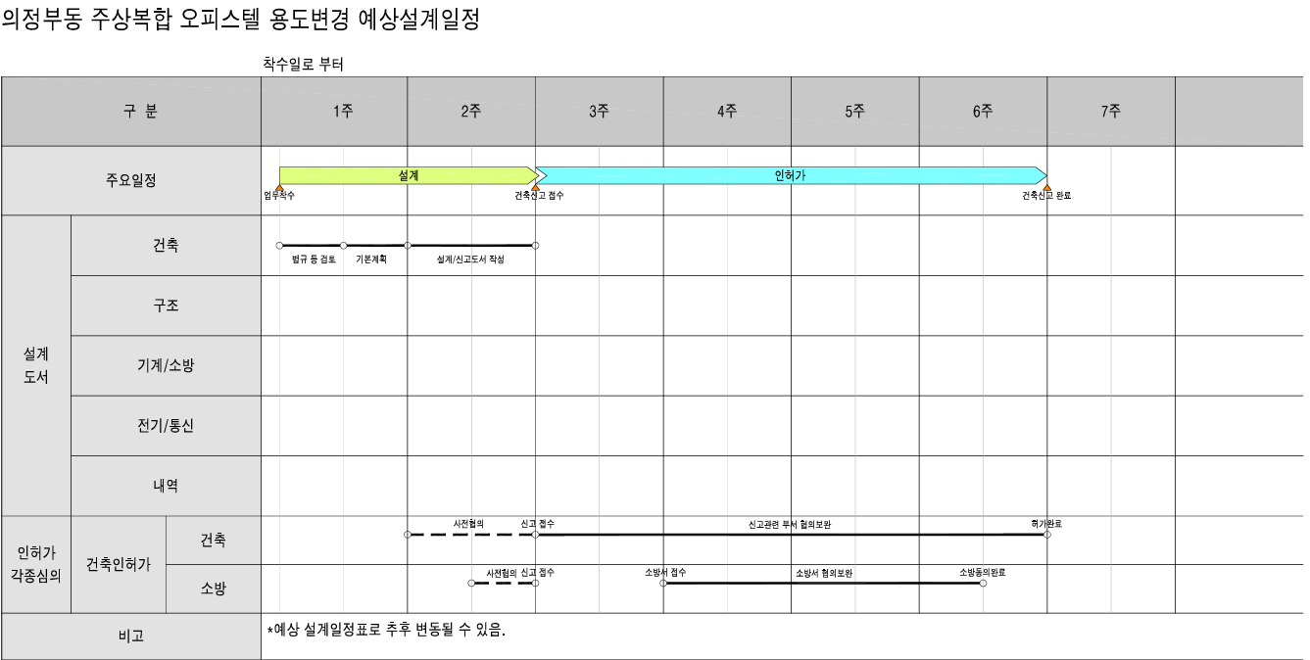
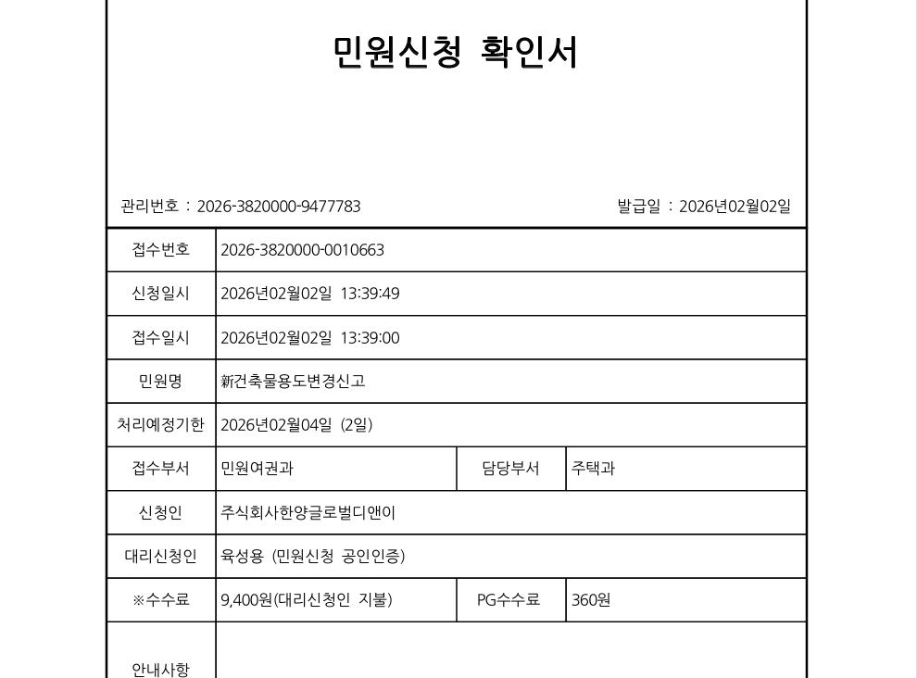
의정부 생활형 숙박시설

현재 공실 상태

① 생활형 숙박시시설 규제로 인해 거래가 이뤄지지 않고 있음
② 용도변경 가능(400만원/세대)
③ 숙박업 전환시 최소 20세대 이상 동의 후 함께 진행(진행중-현재 접수)

728,000,000원 -> 55% 매각 : 400,400,000원
은행대출 40%예상 291,200,000원
자기자본 109,200,000원(+취등록세 32,076,000원)
=총 141,276,000원

의정부한양파크뷰2
의정부 도시형 생활주택

의정부토지1
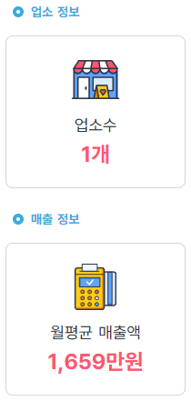
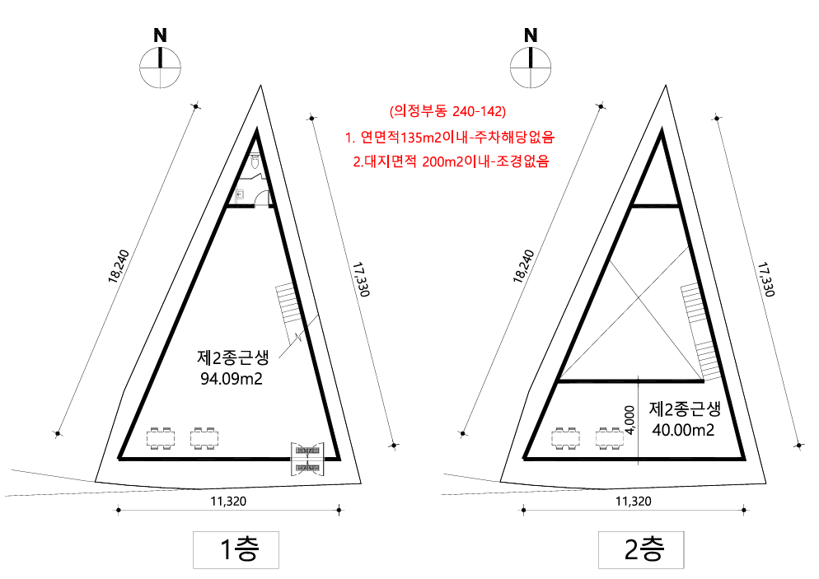
의정부 토지활용 – 콘테이너

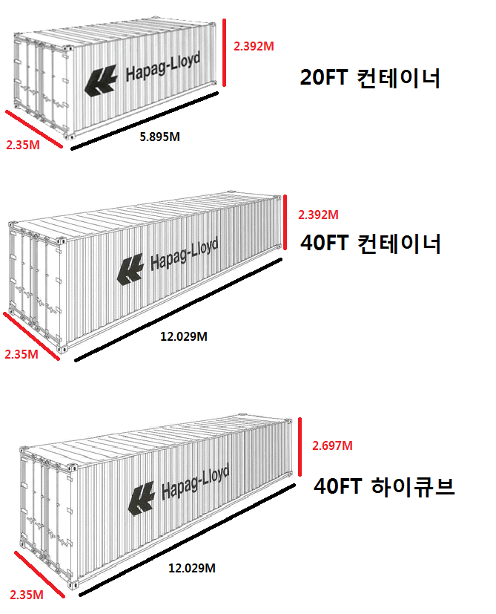
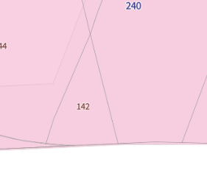

22m
22m

14m

편의점-카페

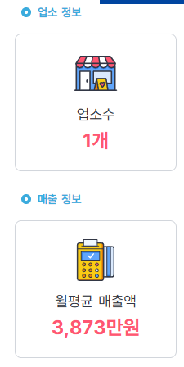

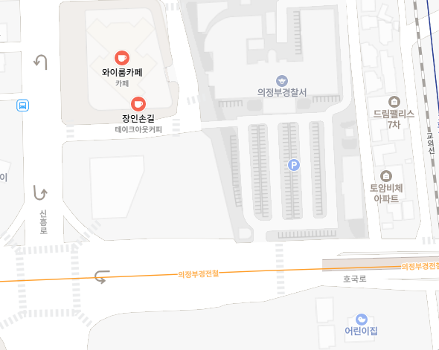
도로쪽 편의점 없음
100미터 지점에
GS25 편의점
차량접근이 편하고
도로쪽 가시도가 높은
카페와 편의점
24시간 인건비
시급 1*24=24만원/일
월 720만원,유휴/주말
= 월 1,000만원
월세 200만원

GS25

낙하리1
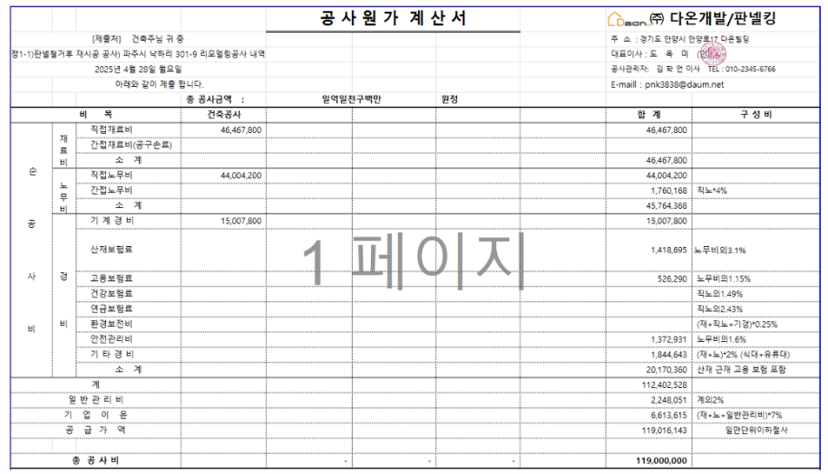
낙하리 개보수 진행계획

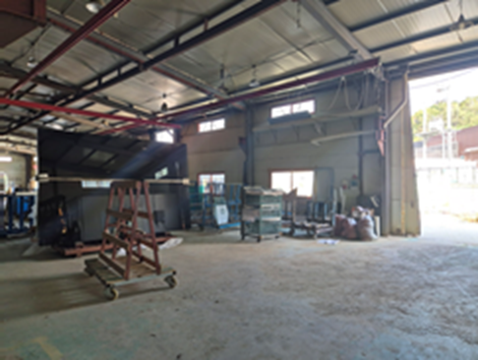
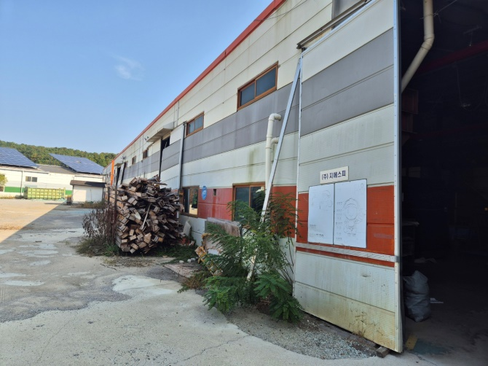
유리창 파손
출입문 파손
지붕(누수)
벽체바닥 누수
벽체 변형
폐기물 처리
외벽페인트

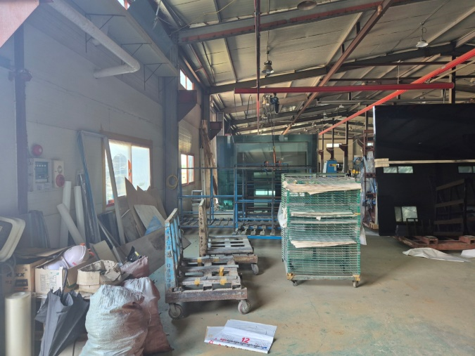
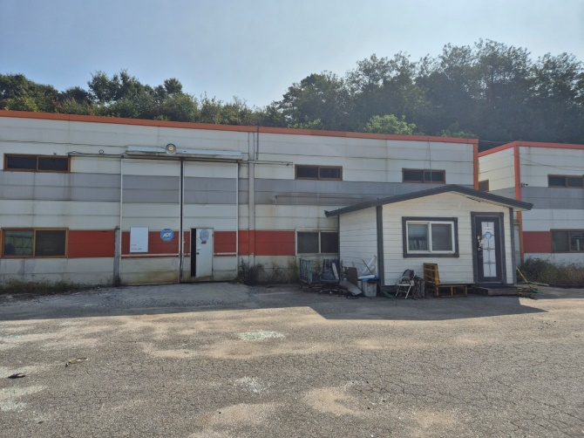

1.3억 개보수비용 -> 매각 45억

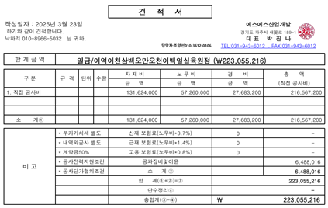

판넬교체 : 2.2억
2. 외벽철판교체 : 1.3억
(외부폐기물처리+페인트)

현재 상태로 매각 불가능,
외관 정비후 임대맞추고 시간을 가지고 매각 진행
-> 45억~50억

파주상가
파주 리버팰리스 단지 상가

상세현황
구분 | 순번 | 호수 | 면적(㎡) | 면적(평) | 기존 매입가 (분양가) | 2024년 공시가격 | 현상태 | 보증금 | 월세 | 12월 월세 내역 | 임차기간 | 지출 | 미수금 / 미지급
상가 | 1 | 1201~1203 | 305㎡ | 92.26평 | 462,000,000 | 221,021,823 | 무상임차
 | 2 | 1204~1207 | 206㎡ | 62.31평 | 314,036,361 | 119,619,718 | 임차 구하는중
합계 |  |  | 511.㎡ | 154.58평 | 776,036,361
주변거래
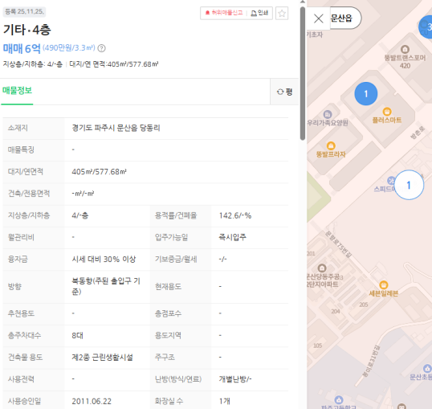
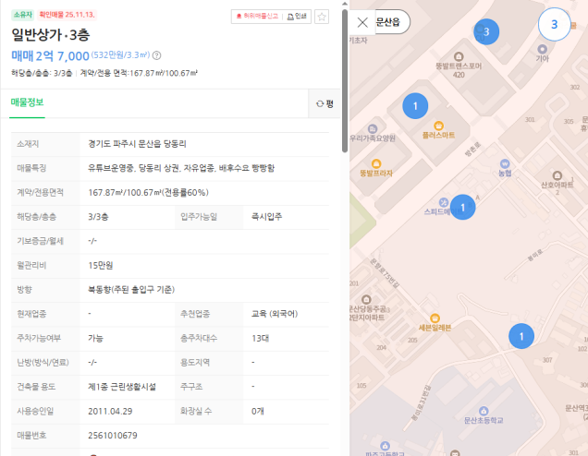

할인 매각 진행

보성리
부동산자산관리 수금 시트 이동
구분 |  |  | 금액 | 지출예정 | 금액예정
토지 |  | 토지대 | 43,204,307,767
 |  | 취득세 | 993,756,100
 |  | 이자 등 | 2,896,303,751
간접공사비 |  |  | 1,220,960,000
판관비 |  |  | 1,123,355,283
기타관리비 |  |  | 55,576,995
기타 |  |  | 202,577,890
지급금액 합계 |  |  | 49,696,837,786
 |  |  | TRUE | 2,602,470,168
미지급 합계 |  |  | 55,630,298,864 |  |  |  | 업데이트일 | 5/18/2026

연도 | 날짜 | 내용 | 지출금액 | 회수 불가능 | 회수가능 | 확인필요/부분회수
2021 | 11-05 | 제주도 사업부지 취득세 대여(추후 토지대금 대체) | 399,699,430
2022 | 03-08 | 제주도 사업부지 취득세 회수(토지대금 대체) | -399,699,430
2022 | 03-08 | 서귀포시 대정읍 보성리 2538 계약금 | 8,689,118,400 | 8,689,118,400 | - | 2025.05-06월 회수 가능성 있음
2022 | 03-08 | 서귀포시 대정읍 보성리 2538 1차 중도금 | 13,925,997,652 | 327,360,608 | 13,598,637,044 | 2024.10-12월 회수 가능성 있음
2022 | 09-07 | 서귀포시 대성읍 보성리 2538 중도2차 | 13,789,191,715 | 387,080,066 | 13,402,111,649 | 2024.10-12월 회수 가능성 있음
2023 | 03-07 | 제주토지 3차 중도금 일부 | 6,800,000,000 | 709,688,098 | 6,090,311,902 | 2024.10-12월 회수 가능성 있음
합계 토지대 |  |  | 43,204,307,767 | 10,113,247,172 | 33,091,060,595
2022 | 07-04 | 제주 보성리 2538 토지 계약금, 중도1차 취득세 | 1,040,409,410 | - | 1,040,409,410
2022 | 11-07 | 제주 보성리 2538 토지 중도2차 취득세 | 634,302,800 | - | 634,302,800
2023 | 05-08 | 제주토지3차 일부 취득세 68억*4.6% | 312,800,000 | - | 312,800,000
2023 | 07-25 | 제주 토지 취득세 환급(50%) | -993,756,110 | - | - 993,756,110
합계 취득세 |  |  | 993,756,100 | - | 993,756,100
2022 | 08-12 | 제주토지이자 139.26억*4.58%*31/365 | 54,170,232 | 54,170,232
2022 | 09-13 | 제주토지이자 277.15억*4.58%*31(3)/365 | 62,821,412 | 62,821,412
2022 | 10-12 | 제주토지이자 277.15억*4.58%*30/365 | 104,329,889 | 104,329,889
2022 | 11-14 | 제주토지이자 277.15억*5.05%*31/365 | 118,870,773 | 118,870,773
2022 | 12-12 | 제주토지이자 277.15억*5.05%*31/365 | 115,036,232 | 115,036,232
2023 | 01-12 | 제주토지 이자 277.15억*5.05%*31/365 | 118,870,773 | 118,870,773
2023 | 02-13 | 제주토지 이자 277.15억*5.86%*31/365 | 137,937,175 | 137,937,175
2023 | 03-13 | 제주토지 이자 277.15억*5.86%*28/365 | 124,588,416 | 124,588,416
2023 | 04-12 | 제주토지 이자 277.15억*5.86%*31/365 | 137,937,175 | 137,937,175
2023 | 05-12 | 제주토지 이자 277.15억*6.64%*30/365 | 151,255,560 | 151,255,560
2023 | 06-12 | 제주토지 이자 277.15억*6.64%*31/365 | 156,297,413 | 156,297,413
2023 | 07-12 | 제주토지 이자 277.15억*6.64%*30/365 | 151,255,560 | 151,255,560
2023 | 08-12 | 제주토지 이자 277.15억*0.5% 선취수수료 | 138,575,000 | 138,575,000
2023 | 08-12 | 제주토지 이자 277.15억*5.40%*31/365 | 127,109,341 | 127,109,341
2023 | 09-12 | 제주토지 이자 277.15억*5.40%*31/365 | 127,109,341 | 127,109,341
2023 | 10-12 | 제주토지 이자 277.15억*5.40%*30/365 | 123,009,040 | 123,009,040
2023 | 11-13 | 제주토지 이자 277.15억*5.40%*31/365 | 128,521,667 | 128,521,667
2023 | 12-12 | 제주토지 이자 277.15억*5.40%*30/365 | 124,375,807 | 124,375,807
2024 | 01-03 | 제주토지 이자 277.15억*5.46%*22/365(366) | 91,186,269 | 91,186,269
2024 | 01-12 | 제주토지 이자 277.15억*5.46%*9/366 | 37,210,794 | 37,210,794
2024 | 02-13 | 제주토지 이자 277.15억*0.5% 선취수수료 | 138,575,000 | 138,575,000
2024 | 02-13 | 제주토지 이자 277.15억*5.46%*31/366 | 128,170,515 | 128,170,515
2024 | 03-12 | 제주토지 이자 277.15억*5.46%*29/366 | 119,901,450 | 119,901,450
2024 | 03-26 | 제주토지 이자 139.26억*5.46%*14/366 | 29,084,792 | 29,084,792
2024 | 03-26 | 중도상환수수료 115억*1.3%*108/731*50% | 11,043,776 | 11,043,776
2024 | 04-12 | 제주토지이자 137.89억*5.47% | 63,768,473 | 63,768,473
2024 | 04-12 | 제주토지이자 5.47% | 6,152,495 | 6,152,495
2024 | 04-18 | 중도상환시 이자 60억*5.47% | 14,540,335 | 14,540,335
2024 | 04-19 | 중도상환시 이자 34억*5.47% | 1,526,668 | 1,526,668
2024 | 05-13 | 제주토지이자 68.15억*5.47% | 23,426,096 | 23,426,096
2024 | 05-29 | 제주토지이자 68.15억*5.47% | 17,314,941 | 17,314,941
2024 | 06-13 | 제주토지이자 28.15억*5.47% | 5,889,964 | 5,889,964
2024 | 06-21 | 제주토지이자 28.15억*5.47% | 3,786,405 | 3,786,405
합계 토지대 이자 |  |  | 2,893,648,779 | 2,893,648,779 | -
2022 | 03-08 | 중도금 납부 지연손해금(리파이낸싱 약정제외) | 2,479,972 | 2,479,972
2022 | 07-12 | 제주사업 담보대출 1차 입금 인지세 | 175,000 | 175,000
합계 토지대 기타 |  |  | 2,654,972 | 2,654,972 | -
합계 토지관련 비용 일체 |  |  | 47,094,367,618 | 13,009,550,923 | 34,084,816,695 | 0
2022 | 03-16 | 제주영어도시 설계비 계약금 30% | 500,000,000 | 500,000,000
2022 | 03-17 | 제주영어도시 설계비 계약금 30% | 98,500,000 | 98,500,000
2022 | 05-19 | 제주 계획설계용역 | 16,500,000 | 16,500,000
2023 | 02-08 | 제주 인테리어 설계 계약금 | 31,900,000 | 31,900,000
2023 | 03-10 | 제주 설계비 중도 | 276,990,000 | 276,990,000
2023 | 04-24 | 제주 외부설계디자인 계약금 | 4,950,000 | 4,950,000
2023 | 05-02 | 제주 모형제작 계약금 | 49,500,000 | 49,500,000
2023 | 06-20 | 제주 설계비 3차 | 238,770,000 | 238,770,000
합계 설계비 |  |  | 1,217,110,000 | 1,217,110,000
2023 | 04-21 | 제주 현장부지 컨테이너 | 3,850,000 |  |  | 3,850,000
합계 간접 공사비 |  |  | 1,220,960,000 | 1,217,110,000 | - | 3,850,000
2023 | 03-31 | 아라일동 6035-2 MH 건물 계약금 | 43,000,000 | - |  | 43,000,000
2023 | 04-03 | 아라일동 6035-2 MH 건물 잔금 | 387,000,000 | - |  | 387,000,000
2023 | 04-28 | 제주 MH 리모델링 계약금 | 67,650,000 | 67,650,000
2023 | 06-01 | 제주 모델하우스 견본주택 취득세 2.2% | 8,599,990 | 8,599,990
2023 | 03-10 | 제주 홍보관 토지 임차계약금 | 10,000,000 | - | 10,000,000 |  | 24.06.08 회수완료
2023 | 03-17 | 제주 홍보관 토지 임차보증금 | 20,000,000 | - | 20,000,000
2023 | 04-07 | 아라일동 6035-2 MH 토지 임차계약금 | 10,000,000 | - |  | 10,000,000
2023 | 04-03 | 제주 MH 컨테이너 임대 및 설치 | 3,850,500 | 3,325,500 |  | 525,000
2023 | 05-12 | 제주 MH 전력비 | 1,017,590 | 1,017,590
2023 | 05-12 | 제주 MH 에어컨 | 1,620,000 | - |  | 1,620,000
2023 | 05-22 | 제주 MH 통신비 | 99,390 | 99,390
2023 | 05-30 | 제주 분양대행사 체력단련비 | 720,000 | 720,000
2023 | 06-21 | 제주 MH 통신비 | 60,500 | 60,500
2023 | 06-30 | 제주 MH 소방안전 | 110,000 | 110,000
2023 | 06-30 | 제주 MH 4,5,6월 보안 | 752,400 | 752,400
2023 | 07-10 | 제주 MH 보안 | 290,400 | 290,400
2023 | 07-25 | 제주 MH 통신비 | 60,500 | 60,500
2023 | 04-03 | 제주 사무실 집기류 렌탈 | 3,841,200 | 2,880,900 |  | 960,300
2023 | 04-04 | 제주 홍보관 인테리어 계약금 | 2,350,000 | 2,350,000
2023 | 04-07 | 제주 홍보관 연세 | 39,600,000 | 14,104,110 |  | 25,495,890
2023 | 04-07 | 제주 홍보관 중개수수료 | 3,267,000 | 3,267,000
2023 | 04-12 | 홍보관 복합기, 커피머신,제빙기등 | 808,000 | 508,000 | 300,000 | -
2023 | 04-13 | 제주 홍보관 벽면 tv | 1,790,000 | - |  | 1,790,000
2023 | 04-24 | 제주 홍보관 인테리어, 전기공사 | 22,470,000 | 22,470,000
2023 | 05-22 | 제주 복합기 임차료 | 291,000 | 291,000
2023 | 05-25 | 제주 홍보관 통신비 | 97,380 | 97,380
2023 | 06-26 | 제주 홍보관 통신비 | 68,200 | 68,200
2023 | 06-30 | 제주 홍보관 상하수도 | 10,850 | 10,850
2023 | 06-30 | 제주 홍보관 관리비 | 378,600 | 378,600
2023 | 07-10 | 제주 커피 | 55,000 | 55,000
2023 | 07-10 | 제주 복합기 임차료 | 187,000 | 187,000
2023 | 07-25 | 제주 홍보관 통신비 | 68,200 | 68,200
2023 | 07-31 | 제주 홍보관 관리비 | 445,880 | 445,880
2023 | 08-21 | 제주 MH 통신비 | 60,500 | 60,500
2023 | 08-25 | 제주 홍보관 통신비 | 68,200 | 68,200
2023 | 09-21 | 제주 MH 통신비 | 60,500 | 60,500
2023 | 09-25 | 제주 홍보관 통신비 | 68,200 | 68,200
2023 | 09-25 | 제주 MH 리모델링공사 | 56,430,000 | 56,430,000
2023 | 09-27 | 제주 MH 보안 7,8,9월 | 752,400 | 752,400
2023 | 10-10 | 제주 MH 복합기렌탈 7,8,9월 | 561,000 | 561,000
2023 | 10-10 | 제주 MH 전력비 7,8,9월 | 4,844,930 | 4,844,930
2023 | 10-10 | 제주 커피머신렌탈 7,8,9월 | 165,000 | 165,000
2023 | 11-23 | 제주 현수막 철거 | 660,000 | 660,000
2023 | 12-29 | 제주 분양대행사 인건비 | 100,000,000 | 100,000,000
2024 | 04-09 | 제주 홍보관 철거 계약금 | 2,618,000 | 2,618,000
2024 | 04-09 | 제주 홍보관 철거 잔금 | 1,122,000 | 1,122,000
2024 | 05-02 | 제주 홍보관 관리비 23.10-24.04 | 2,137,160 | 2,137,160
2024 | 09-23 | 제주 MH 임차료 등 합의금 | 131,396,780 | 131,396,780
합계 MH하우스 관련 일체 |  |  | 931,504,250 | 430,813,060 | 30,300,000 | 470,391,190
2023 | 03-10 | 제주 광고대행 계약금 | 55,000,000 | 55,000,000
2023 | 05-02 | 제주 광고대행 계약2차 | 55,000,000 | 55,000,000
2025 | 07-04 | 제주 광고비 | 56,325,033 | 56,325,033
합계 광고비 |  |  | 166,325,033 | 166,325,033
2021 | 12-06 | 제주도 사업부지 입간판설치 | 1,760,000 | 1,760,000
2023 | 04-12 | 제주 MH 현수막 | 6,149,000 | 6,149,000
2023 | 04-03 | 제주 홈페이지 계약금 | 5,775,000 | 5,775,000
2023 | 04-20 | 제주 홍보관 광고용 와인 15,000*75 | 975,000 | 975,000
2023 | 04-24 | 홍보관 홍보용 와인구매 15,000*25 | 325,000 | 325,000
2023 | 04-28 | 제주 광고대(와인2차) | 1,300,000 | 1,300,000
2023 | 05-18 | 제주 홍보관 외부 광고물 | 7,722,000 | 7,722,000
2023 | 06-30 | 제주 항공촬영 | 1,000,000 | 1,000,000
2023 | 10-10 | 제주 랩핑차량 주차위반 과태료*13 | 520,000 | 520,000
판관비 기타 비용 |  |  | 25,526,000 | 25,526,000
합계 판관비 |  |  | 1,123,355,283 | 622,664,093 | 30,300,000 | 470,391,190
2023 | 03-08 | 제주 에너지절약 평가 | 1,626,900 | 1,626,900
2023 | 04-17 | 제주사업성평가 용역 계약금 | 16,500,000 | 16,500,000
2023 | 05-03 | 제주 주택건설사업 등록면허세 | 495,000 | 495,000
2023 | 05-22 | 제주 장기임대사업자 등록면허세 | 67,500 | 67,500
2023 | 06-16 | 제주 등본 열람용역 | 3,887,595 | 3,887,595
2023 | 07-31 | 제주 PF 약정서 검토 | 5,500,000 | 5,500,000
2023 | 10-27 | JDC 소송 착수금 | 27,500,000 | 27,500,000
합계 기타 관리비 |  |  | 55,576,995 | 55,576,995 | - | -
2023 | 03-21 | 롯데회원권 계약금 10% | 19,700,000 | - |  | 19,700,000
2023 | 04-11 | 롯데회원권 잔금 및 부대비용 | 178,980,000 | 8,680,000 |  | 170,300,000
2023 | 06-09 | 롯데회원권 매입 취득세 2.2% | 3,897,890 | 3,897,890
합계 기타 |  |  | 202,577,890 | 12,577,890 | - | 190,000,000
지급합계 |  |  | 49,696,837,786 | 14,917,479,901 | 34,115,116,695 | 664,241,190
토지 중도1,2차 차입금 제외 |  |  | 21,981,837,786 | 14,917,479,901 | 6,400,116,695 | 664,241,190
미집행금액
2023 | 03-07 | 제주 토지 중도금 3차 잔액 | 6,828,217,827 | 6,828,217,827
2023 | 09-07 | 제주 토지 중도금 4차 | 13,486,955,029 | 13,486,955,029
2024 | 03-07 | 제주 토지 중도금 5차 | 13,332,551,504 | 13,332,551,504
2024 | 09-07 | 제주 토지 잔금 | 13,184,718,343 | 13,184,718,343
합계 토지대 |  |  | 46,832,442,703 | 46,832,442,703
2023 | 03-07 | 제주 토지 중도금 3차 잔액 지연손해금 | 1,420,269,308 | 1,420,269,308 |  |  | 2023-03-07
2023 | 09-07 | 제주 토지 중도금 4차 지연손해금 | 2,363,357,928 | 2,363,357,928 |  |  | 2023-09-07
2024 | 03-07 | 제주 토지 중도금 5차 지연손해금 | 1,904,180,575 | 1,904,180,575 |  |  | 2024-03-07
2024 | 09-07 | 제주 토지 잔금 지연손해금 | 1,451,041,468 | 1,451,041,468 |  |  | 2024-09-07
합계 토지 지연손해금 |  |  | 7,138,849,279 | 7,138,849,279
 |  | 제주 토지 중도금 3차 연부취득세 | 157,049,010 | 157,049,010 |  | 공공임대 감면 50% 반영
 |  | 제주 토지 중도금 4차 연부취득세 | 310,199,966 | 310,199,966
 |  | 제주 토지 중도금 5차 연부취득세 | 306,648,685 | 306,648,685
 |  | 제주 토지 잔금 연부취득세 | 303,248,522 | 303,248,522
취득세(미납)(50%감면기준) |  |  | 1,077,146,182 | 1,077,146,182

 |  | 제주 건축설계 | 338,770,000 | 338,770,000
 |  | 제주 단위세대 설계 | 31,900,000 | 31,900,000
 |  | 제주 모형제작 | 109,450,000 | 109,450,000 |  | 원계약1.5억+도면변경 0.2억 | * 공정율 85% -기지급금액 0.45억
 |  | 제주 녹색건축 예비인증수수료 | 6,017,000 | 6,017,000
 |  | 제주 에너지효율등급 인증 수수료 | 15,180,000 | 15,180,000
 |  | 제주 경계복원측량 | 9,286,200 | 9,286,200
합계 간접 공사비 |  |  | 510,603,200 | 510,603,200 | - | -
 |  | 제주 MH 개보수공사 | 55,000,000 | 55,000,000 |  | 기성 32% 기준/ 혜윰 지급요청금액 | *계약금 기준시 78,870,000원 미지급
 |  | 제주 MH 소방안전관리대행 6,7,8월 | 440,000 | 330,000
 |  | 제주 MH 임시전력임대료(1년) | 7,000,000 | 7,000,000
 |  | 제주 멀티비전 | 8,525,000 | 8,525,000
 |  | 제주 주민세 | 292,500 | 292,500
합계 판관비 |  |  | 71,257,500 | 71,147,500 | -
미지급합계 |  |  | 55,630,298,864 | 55,630,188,864
 |  |  | TRUE

향남 단독부지1
향남 단독,상가주택부지

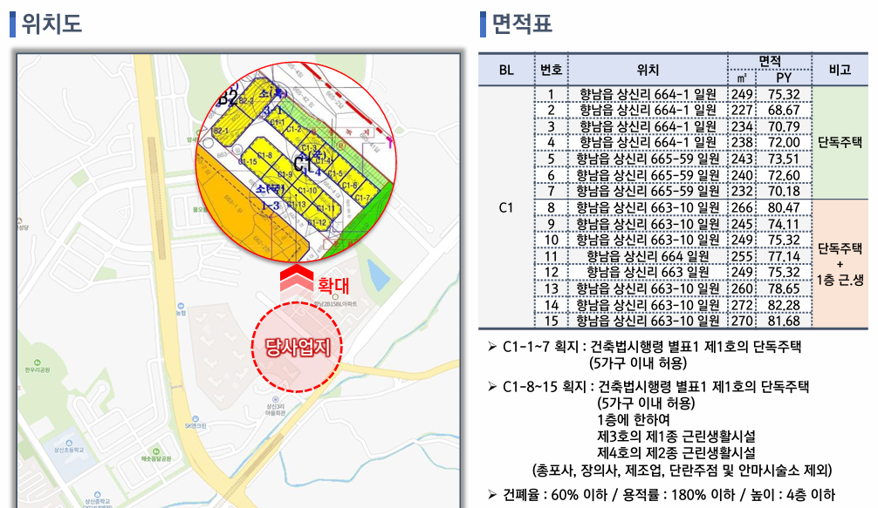

1. 컨테이너 상가 임대(상가주택 부지) 80평 활용(월 100만원)

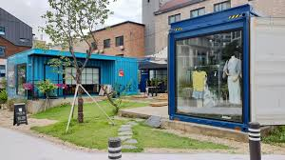
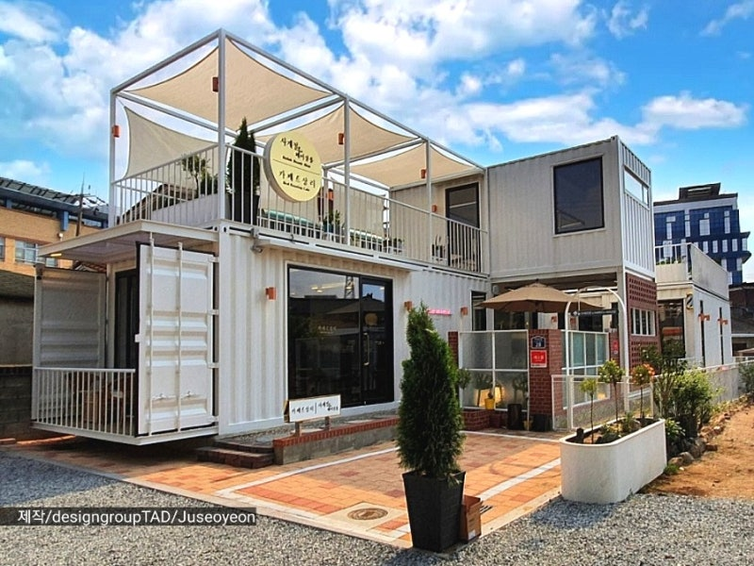

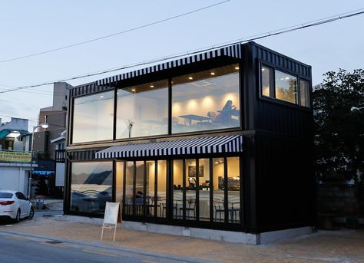

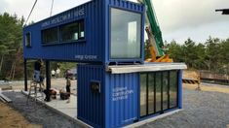

2. 주차장 활용(단독주택부지)

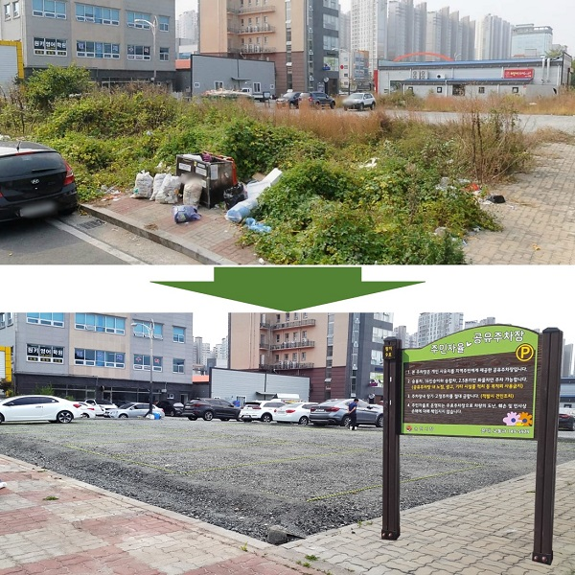
700평(단독주택부지) 기준으로
월 1,000만원 수입
주민들 주차장 활용요청
월이용료 5만원* 100명 =500만원

